Cover
Fsoft Insight 2.0 |  |  |  | Process | Function Name
 |  |  |  | Screen Design | Project General Information

 | 1. Overview
 |  | Tài liệu này mô tả thiết kế màn hình của module Quản lý cửa hàng mini, module này nhằm quản lý thông tin chung về sản phẩm,nhà cung cấp
 |  | quản lý thông tin nhân viên, thông tin về khách hàng thân thiện, thống kê tình trạng bán hàng, quản lý xuất- nhập kho, làm thẻ thân thiện cho khách hàng
 |  | ,xuất ra hóa đơn cho khách hàng

M y Space
Project Space
Orgnanization
Space

Click (My Project) menu
Click (Project List) menu
Click (Project Dashboard) menu

Click (Cancel )button

1. Click (View) menu button
2. Double-click the selected project
3. Click (View) context menu.

Project List screen
View project information screen
Click (Save)/ (Cancel) button
Click (Update) context menu

Click (Cancel)button
1. Click (Add) menu button
2. Click (Add sub-project) context menu

Create project screen
Update project information screen
Click (Update )button

Click (Save)/(Cancel) button

 | 2. Screen list

 |  | No | Screen ID |  |  | Screen Name | UC Name
 |  | 1 | SCR_PRJ_001 |  |  | Project List | UC_PRJ_001 List project
 |  | 2 | SCR_PRJ_002 |  |  | Create project | UC_PRJ_002 Create project
 |  | 3 | SCR_PRJ_003 |  |  | Update project information | UC_PRJ_004_Update project
 |  | 4 | SCR_PRJ_004 |  |  | View project information | UC_PRJ_003_View project

Đăng nhập
Fsoft Insight 2.0 |  |  |  |  |  | Process | Screen ID |  |  |  | Screen Name |  |  |  |  | Created PIC | Created Date | Approved Date
 |  |  |  |  |  | Screen Design | SCR_PRJ_001 |  |  |  | Đăng Nhập |  |  |  |  | Trần Trung Kiên | 03082017 | MMDDYYY

1. Overview

 | Màn hình này được dùng để:
 |  | Hiển thị khung cho người dùng có thể nhập vào tiên đăng nhập và mật khẩu.
 |  | Hỗ trợ việc đăng nhập vào hệ thống.
 | Màn hình này có thể được truy cập bằng cách
 |  | Program run: khi chương trình được khởi động.

2. Screen Design

 | 2.1. Screen image

 |  |  |  | Màn hình đăng nhập
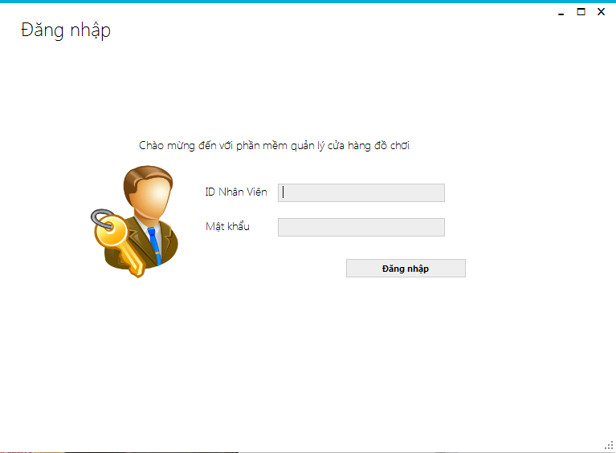

 |  |  |  | Màn hình sau khi đăng nhập thất bại
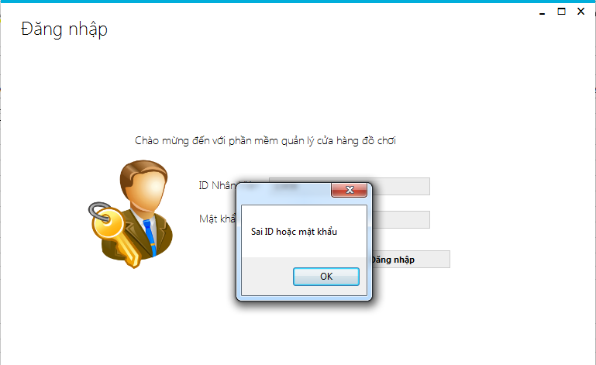

 |  |  | 2.2. Screen items

 |  |  |  | # | Item name |  |  | Control | Data type | I/O |  | Mandatory | Default Value | Range Value | Description
 |  |  |  | 1 | lbidnhanvien |  |  | Label | Text | O
 |  |  |  | 2 | txtID |  |  | Text box | Text | I |  | x |  |  | Nhập mã nhân viên cần đăng nhập
 |  |  |  | 3 | lbmatkhau |  |  | Label | Text | O
 |  |  |  | 4 | txtPass |  |  | Text box | Text | I |  | x |  |  | Nhập mật khẩu nhân viên cần đăng nhập
 |  |  |  | 5 | btndangnhap |  |  | Button | Text |  |  |  |  |  | Thực hiện chức năng đăng nhập
 |  |  |  | 6 | lbwelcome |  |  | Label | Text | O

 |  |  | 2.3. Main screen interaction
 |  |  |  | 1) Các button trên màn hình sẽ hoạt động như sau khi được kích hoạt:
 |  |  |  |  | - Đăng Nhập: Nhập vào tên đăng nhập và mật khẩu, sau đó bấm button này sẽ có 2 trường hợp xảy ra
 |  |  |  |  |  | + Đăng nhập thành công: Chuyển sang màn hình [Trang chính]
 |  |  |  |  |  | + Đăng nhập thất bại: Hiển thị thông báo "Sai ID hoặc mật khẩu".

 |  |  | 2.4. Screen displaying
 |  |  |  | 1) Đối với TextBox:
 |  |  |  |  | Dữ liệu được hiển thị với font: Time new romam với size = 12.
 |  |  |  |  | Dữ liệu sẽ được align căn trái.
 |  |  |  |  | Textbox mật khẩu thì ký tự được ẩn thành những dấu chấm tròn.

Trang chính
Fsoft Insight 2.0 |  |  |  | Process |  |  | Screen ID |  |  |  | Screen Name |  |  |  |  | Created PIC | Created Date | Approved Date
 |  |  |  | Screen Design |  |  | SCR_PRJ_001 |  |  |  | Project List screen |  |  |  |  | Kiên | 40358 | MMDDYYY

1. Overview

 | Màn hình này được dùng để:
 |  | Hiển thị tên nhân viên, mã nhân viên, logo cửa hàng
 |  | Màn hình này sẽ được hiển thị sau khi đăng nhập thành công.
 | Màn hình này có thể được truy cập bằng 2 cách:
 |  | 1. Đăng nhập: Đăng nhập thành công.
 |  | 2. Từ menu bar click item [Trang chính]

2. Screen Design

 | 2.1. Screen image

 |  | Màn hình trang chính
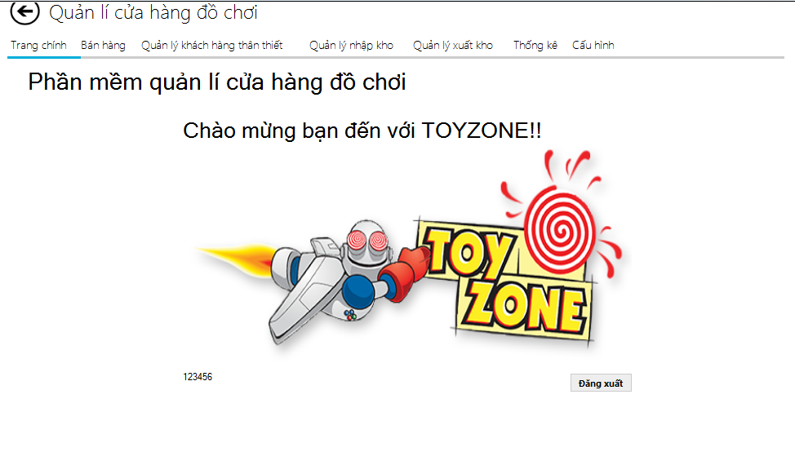

 |  | 2.2. Screen items

 |  | # | Item name |  |  | Control |  | Data type | I/O | Mandatory |  | Default Value | Range Value |  | Description
 |  |  | label20 |  |  | Label |  | Text | O
 |  |  | logout |  |  | button |  | text | O |  |  |  |  |  | Đăng xuất
 |  |  | pnnhanvienthem |  |  | Metrotabcontrol |  | text | O
 |  |  | MenuToolbar
 |  |  | Trang chính |  | Tabpanel |  |  |  |  |  |  |  |  | Hiển thị thông tin nhân viên đăng nhập
 |  |  | Quản lý khách hàng thân thiết |  | Tabpanel |  |  |  |  |  |  |  |  | Quản lý khách hàng thân thiết
 |  |  | Quản lý nhập kho |  | Tabpanel |  |  |  |  |  |  |  |  | Thực hiện quản lý nhập kho
 |  |  | Quản lý xuất kho |  | Tabpanel |  |  |  |  |  |  |  |  | Thực hiệnquản lý xuất kho
 |  |  | Danh sách sản phẩm |  | Tabpanel |  |  |  |  |  |  |  |  | Danh sách sản phẩm trong kho
 |  |  | Thống kê |  | Tabpanel |  |  |  |  |  |  |  |  | Thống kê
 |  |  | Bán hàng |  | Tabpanel |  |  |  |  |  |  |  |  | Danh sách sản phẩm bày bán
 |  |  | Cấu hình |  | Tabpanel |  |  |  |  |  |  |  |  | Quản lý sản phẩm, nhà cung cấp, tài khoản
 |  |  | logout |  | button |  |  |  |  |  |  |  |  | Đăng xuất
 |  |  | trchinhlbl |  | label |  |  | text | O

 |  | 2.3. Main screen interaction
 |  | 1) Các button trên màn hình khi được kích hoạt sẽ chuyển đến màn hình đăng nhập

 |  | 2.4. Screen displaying
 |  | 1) Đối với Button:
 |  |  | Dữ liệu text được hiển thị với font: Arial với size = 12.
 |  |  | Dữ liệu sẽ được căn Center và Middle toàn bộ.
 |  |  | Hình ảnh trong button có kích trước 75x22 có màu xám

bán hàng
Fsoft Insight 2.0 |  |  |  |  | Process |  | Screen ID |  |  |  | Screen Name |  |  |  |  | Created PIC | Created Date | Approved Date
 |  |  |  |  | Screen Design |  | SCR_PRJ_001 |  |  |  | Project List screen |  |  |  |  | NamTH | 40358 | MMDDYYY

1. Overview

 | Màn hình này được dùng để:
 |  | Hiển thị tên nhân viên, mã nhân viên, logo cửa hàng
 |  | Màn hình này sẽ được hiển thị sau khi đăng nhập thành công.
 | Màn hình này có thể được truy cập bằng 2 cách:
 |  | 1. Đăng nhập: Đăng nhập thành công.
 |  | 2. Từ menu bar click item [Trang chính]

2. Screen Design

 | 2.1. Screen image

 |  | Màn hình trang chính
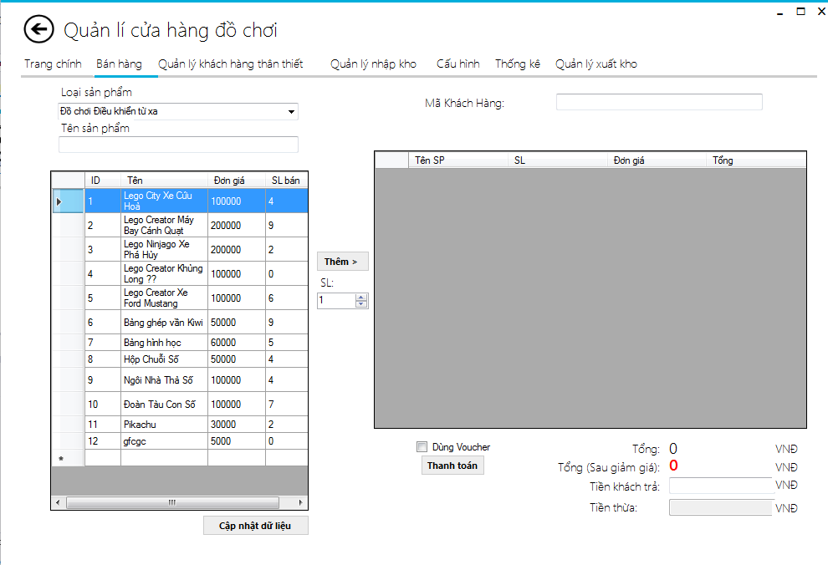

 |  | 2.2. Screen items

 |  | # | Item name |  |  | Control |  | Data type | I/O | Mandatory |  | Default Value |  | Range Value | Description
 |  | 1 | cbloaisp |  |  | ComboBox |  | Text | I |  |  |  |  |  | Chon loại sản phẩm
 |  | 2 | txtsearchten |  |  | Text box |  | Text | I | x |  |  |  |  | Gõ tên Sản phẩm muốn tìm
 |  | 3 | metroLabel1 |  |  | Label |  | Text | O
 |  | 4 | metroLabel2 |  |  | Label |  | Text | O
 |  | 5 | metroLabel3 |  |  | Label |  | Text | O
 |  | 6 | metroLabel4 |  |  | Label |  | Text | O
 |  | 7 | dsspgv |  |  | DataGridView |  | Text | O |  |  |  |  |  | Danh sách sản phẩm
 |  | 8 | cthdgv |  |  | DataGridView |  | Text | O |  |  |  |  |  | Danh sách sản phẩm có trong hóa đơn
 |  | 9 | date_hoadon |  |  | DateTimePicker |  | Date | ReadOnly |  |  | Today |  |  | Ngày hóa đơn
 |  | 10 | txt_makhach |  |  | Text box |  | Text | I | x |  |  |  |  | Mã khách mua hàng
 |  | 11 | metroLabel11 |  |  | Label |  | Text | O
 |  | 12 | txt_giamgia |  |  | Text box |  | Integer | ReadOnly |  |  |  | 0 |  | GIảm giá hóa đơn (%)
 |  | 13 | btnthanhtoan |  |  | Label |  | Text | O |  |  |  |  |  | Nút Thanh toán
 |  | 14 | btnxoa |  |  | Label |  | Text | O |  |  |  |  |  | Nút xóa tất cả hóa đơn
 |  | 15 | metroLabel12 |  |  | Label |  | Text | O
 |  | 16 | metroLabel6 |  |  | Label |  | Text | O
 |  | 17 | metroLabel10 |  |  | Label |  | Text | O
 |  | 18 | metroLabel9 |  |  | Label |  | Text | O
 |  | 19 | metroLabel8 |  |  | Label |  | Text | O
 |  | 20 | metroLabel11 |  |  | Label |  | Text | O
 |  | 21 | metroLabel7 |  |  | Label |  | Text | O
 |  | 22 | txt_tientra |  |  | Text box |  | Integer | I | x |  |  |  |  | Tiền khách trả
 |  | 23 | txt_tienthua |  |  | Text box |  | Integer | ReadOnly | x |  |  |  |  | Tiền cần thối
 |  | 24 | cbb_sl |  |  | NumbericUpDown |  | Integer | I | x |  |  | 1 |  | Số lượng SP
 |  | 25 | metroLabel13 |  |  | Label |  | Text | O
 |  | 26 | txt_tongtien |  |  | Label |  | Integer | ReadOnly | x |  |  | 0 |  | Tổng tiền hóa đơn
 |  | 26 | btn_themsp |  |  | Button |  | Text | O | x |  |  |  |  | Thêm sản phẩm vào hóa đơn
 |  | 2.3. Main screen interaction

 |  |  |  | _ Ấn vào Button 'Thêm > ' , thì sẽ thêm sản phẩm được chọn trong datagridview 'dsspgv' vào datagridview 'cthdgv' kèm với số lượng được cho trước ở 'cbb_sl'
 |  |  |  | _ Ấn vào Button 'Thanh Toán' sẽ lấy input của tiền khách trả - tổng tiền hóa đơn để in ra số tiền thừa cần thối, sau đó sẽ lưu hóa đơn vào database và hiện thông báo in hóa đơn
 |  |  |  | _Ấn vào Button 'Xóa tất cả' sẽ làm sạch toàn bộ dữ liệu trong datagridview 'dsspgv' , tổng tiền, tiền khách trả, tiền khách thối..
 |  |  |  | _ Ấn vào combobox Loại Sản Phẩm , giao diện sẽ xổ ra các loại sản phẩm có trong siêu thị. Ấn vào dòng, datagridview 'dsspgv' sẽ lọc danh sách sản phẩm theo loại sản phẩm vừa chọn
 |  |  |  | _ Gõ vào textbox 'Mã khách' sẽ có chế độ AutoComplete , hiện ra gợi ý mã khách hàng thân thiết có trong database. Khi nhập xong , sẽ tự cập nhật ô giảm giá dựa trên điểm tích lũy của khách hàng
 |  |  |  | _Ấn vào checkbox 'Dùng Voucher', gì sẽ được giảm 100000 trừ trực tiếp vào tổng tiền hóa đơn
 |  | 2.4. Screen displaying
 |  | 1) Đối với Button:
 |  |  | Dữ liệu text được hiển thị với font: Segui UI với size = 12.
 |  |  | Dữ liệu sẽ được căn Center và Middle toàn bộ.
 |  |  | Hình ảnh trong button có kích trước 75x22 có màu xám

 |  | 2) Đối với Textbox,Combobox:
 |  |  | Dữ liệu được hiển thị với font: Segui UI với size = 12.

Quản lý khách hàng thân thiết
Fsoft Insight 2.0 |  |  |  |  |  | Process | Screen ID |  |  | Screen Name |  |  |  | Created PIC | Created Date | Approved Date
 |  |  |  |  |  | Screen Design | SCR_PRJ_001 |  |  | Quản lý khách hàng thân thiết |  |  |  | NamTH | 40358 | MMDDYYY

1. Overview

 | Màn hình này được dùng để:
 |  | Hiển thị khách hàng thân thiết, danh sách khách hàng thân thiết

 | Màn hình này có thể được truy cập bằng cách:
 |  | Từ menu bar click [Quản lý khách hàng thân thiết]

2. Screen Design

 | 2.1. Screen image

 |  | Màn hình trang chính
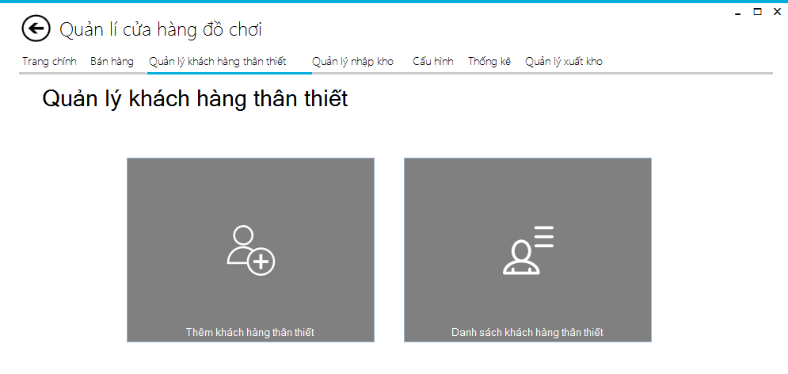

 |  |  | Màn hình thêm khách hàng thân thiết
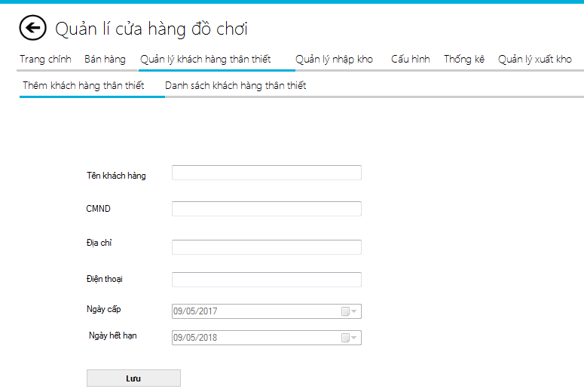

 |  |  | Màn hình danh sách khách hàng thân thiết
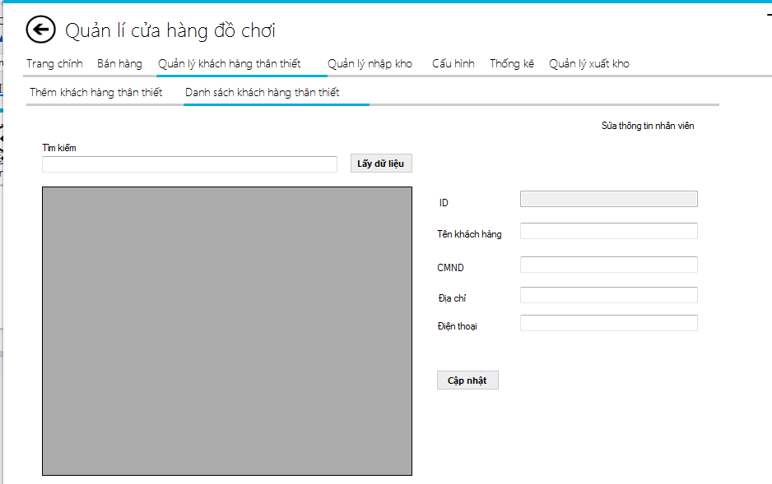

 |  |  | 2.2. Screen items

 |  |  | # | Item name |  |  | Control | Data type | I/O | Mandatory | Default Value | Range Value | Description
 |  |  | 1 | btnThemkhtt |  |  | button | Text | O |  |  |  | Lưu khách hàng
 |  |  | 2 | lbtennhanvien |  |  | Label | Text | O
 |  |  | 3 | lbCMND |  |  | Label | Text | O
 |  |  | 4 | lbdienthoai |  |  | Label | Text | O
 |  |  | 5 | lbngaycap |  |  | Label | Text | O
 |  |  | 6 | lbngayhethan |  |  | Label | Text | O
 |  |  | 7 | txt_search |  |  | Textbox | Text | I |  |  |  | Tìm kiếm thông tin khách hàng
 |  |  | 8 | btn_laydulieu_kh |  |  | button | Text | O |  |  |  | Lấy thông tin khách hàng
 |  |  | 9 | lbsuathongtin |  |  | Label | Text | O
 |  |  | 10 | thanhviendgv |  |  | DataGridView | Text | O |  |  |  | Hiển thị thông tin sản phẩm
 |  |  | 11 | lbsuatenkhachhang |  |  | label | Text | O
 |  |  | 12 | lbsuaCMND |  |  | label | text | O
 |  |  | 13 | btnupdatekh |  |  | button | Text | O | x |  |  | Cập nhập thông tin

 |  |  | 2.3. Main screen interaction

 |  |  |  |  | _Ấn vào button 'Lưu' các thông tin khách hàng như tên,cmnd, số điện thoại,… sẽ được lưu vào database
 |  |  |  |  | _Ấn vào 'Lấy dữ liệu' dữ liệu sẽ được load lên datagridview 'thanhviendgv'
 |  |  |  |  | _Ấn vào 'Cập nhập' dữ liệu sau khi thay đổi sẽ được cập nhập vào database.

 |  |  | 2.4. Screen displaying
 |  |  | 1) Đối với Button:
 |  |  |  | Dữ liệu text được hiển thị với font: Segui UI với size = 12.
 |  |  |  | Dữ liệu sẽ được căn Center và Middle toàn bộ.
 |  |  |  | Hình ảnh trong button có kích trước 75x22 có màu xám

 |  |  | 2) Đối với Textbox,Combobox:
 |  |  |  | Dữ liệu được hiển thị với font: Segui UI với size = 12.

Quản lý nhập kho
Fsoft Insight 2.0 |  |  |  |  |  | Process | Screen ID |  |  | Screen Name |  |  |  | Created PIC | Created Date | Approved Date
 |  |  |  |  |  | Screen Design | SCR_PRJ_001 |  |  | Quản lý nhập kho |  |  |  | NamTH | 40358 | MMDDYYY

1. Overview

 | Màn hình này được dùng để:
 |  | Hiển thị nhập hàng, trả hàng

 | Màn hình này có thể được truy cập bằng 2 cách:
 |  | Từ menu bar click [quản lý nhập kho]

2. Screen Design

 | 2.1. Screen image

 |  | Màn hình trang chính
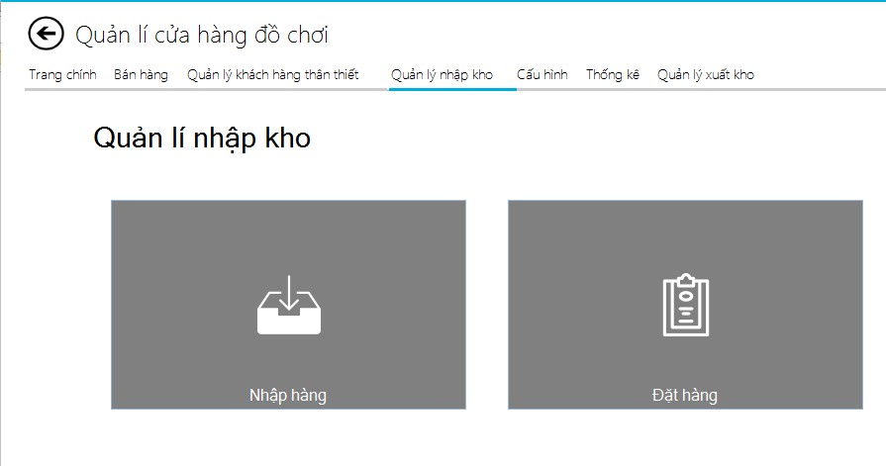

 |  |  | Màn hình nhập hàng
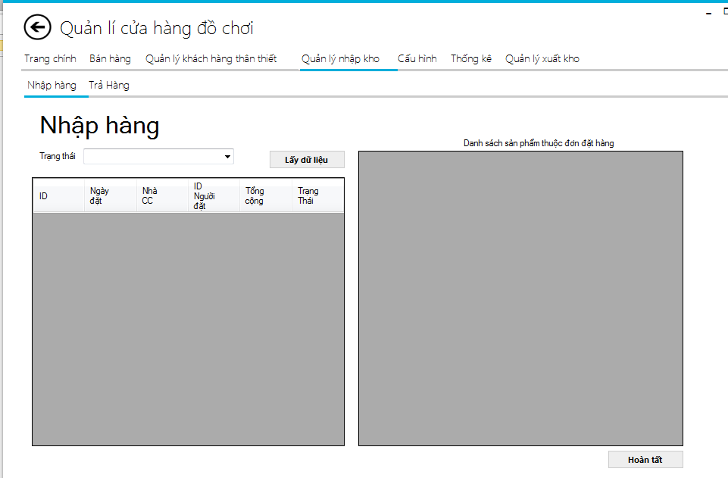

 |  |  | Màn hình trả hàng

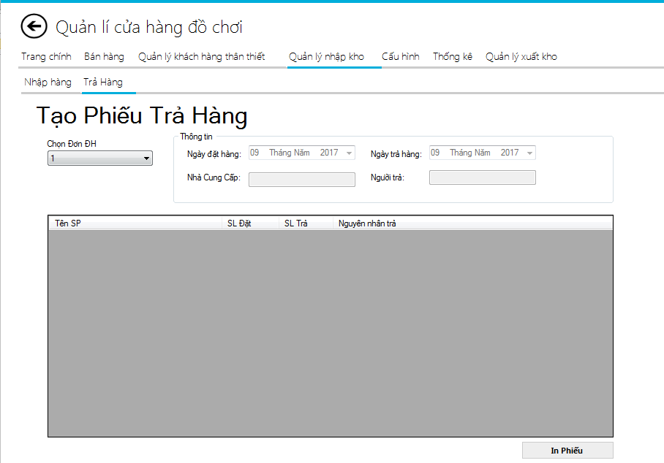

 |  |  | 2.2. Screen items

 |  |  | # | Item name |  |  | Control | Data type | I/O | Mandatory | Default Value | Range Value | Description
 |  |  | 1 | label5 |  |  | Label | Text | O
 |  |  | 2 | cbb_trangthai |  |  | ComboBox | Text | I | x |  |  | Choọn trạng thái nhập hàng
 |  |  | 3 | btn_laydulieu |  |  | Button | Text | O |  |  |  | Lấy dữ liệu
 |  |  | 4 | donnhapgv |  |  | DataGridView | Text | O |  |  |  | Hiển thị đơn nhập hàng
 |  |  | 5 | label42 |  |  | Label | Text | O
 |  |  | 6 | nhapkhogv |  |  | DataGridView | Text | O |  |  |  | Hiển thị danh sách sản phẩm
 |  |  | 7 | btn_hoantat |  |  | button | Text | O |  |  |  | Hoàn tất
 |  |  | 8 | label2 |  |  | Label | Text | O
 |  |  | 9 | date_dh |  |  | Datetimepicker | Text | O |  |  |  | Chọn ngày đặt
 |  |  | 10 | date_trahang |  |  | Datetimepicker | Text | O |  |  |  | Chọn ngày trả
 |  |  | 11 | label4 |  |  | Label | Text | O
 |  |  | 12 | txt_ncc |  |  | Textbox | Text | I |  |  |  | Nhập nhà cung cấp
 |  |  | 13 | txt_ngtra |  |  | Textbox | Text | I |  |  |  | Nhập vào người trả
 |  |  | 14 | ctddhgv |  |  | DataGridView | Text | O |  |  |  | Hiển thị dannh sách trả hàng

 |  |  | 2.3. Main screen interaction

 |  |  |  |  | _Ấn vào button 'Hoàn tất' để hoàn thành việc nhập phiếu.

 |  |  |  |  | _Ấn vào 'Thêm' dữ liệu sẽ thêm vào database.
 |  |  |  |  | _"Ấn 'In Phiếu' để in ra kết quả

 |  |  | 2.4. Screen displaying
 |  |  | 1) Đối với Button:
 |  |  |  | Dữ liệu text được hiển thị với font: Segui UI với size = 12.
 |  |  |  | Dữ liệu sẽ được căn Center và Middle toàn bộ.
 |  |  |  | Hình ảnh trong button có kích trước 75x22 có màu xám

 |  |  | 2) Đối với Textbox,Combobox:
 |  |  |  | Dữ liệu được hiển thị với font: Segui UI với size = 12.

Quản lý xuất kho
Fsoft Insight 2.0 |  |  |  |  | Process | Screen ID |  |  |  | Screen Name |  |  |  |  | Created PIC | Created Date | Approved Date
 |  |  |  |  | Screen Design | SCR_PRJ_001 |  |  |  | Quản lý xuất kho |  |  |  |  | KIEN | 40358 | MMDDYYY

1. Overview

 | Màn hình này được dùng để:
 |  | Hiển thị khách hàng thân thiết, danh sách khách hàng thân thiết

 | Màn hình này có thể được truy cập bằng 2 cách:
 |  | Từ menu bar click [quản lý xuất kho]

2. Screen Design

 | 2.1. Screen image

 |  | Màn hình trang chính
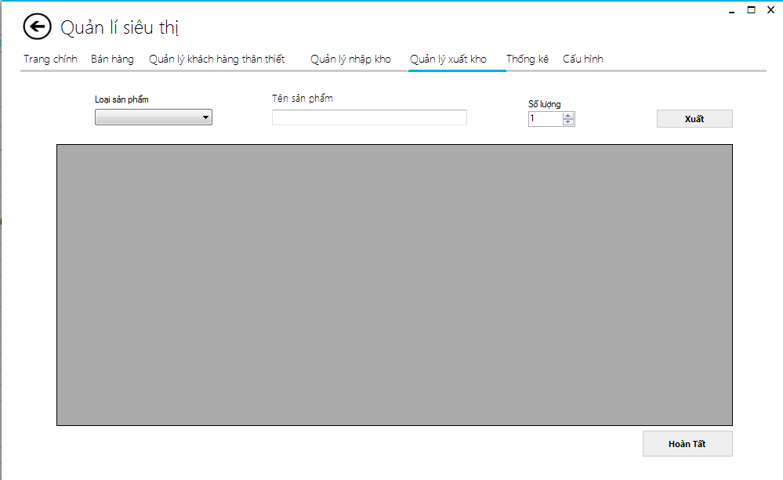

 |  |  | 2.2. Screen items

 |  |  | # | Item name |  |  | Control | Data type | I/O |  | Mandatory | Default Value | Range Value | Description
 |  |  | 1 | cbb_lsp_xk |  |  | ComboBox | Text | I |  |  |  |  | Chon loại sản phẩm
 |  |  | 2 | txt_tensp_xk |  |  | Text box | Text | I |  | x |  |  | Gõ tên Sản phẩm muốn tìm
 |  |  | 3 | metroLabel3 |  |  | Label | Text | O
 |  |  | 4 | btn_laydulieu |  |  | Button | Text | O |  |  |  |  | Lấy dữ liệu
 |  |  | 5 | dsspgv_xuatkho |  |  | DataGridView | Text | O
 |  |  | 6 | cbb_sl_xk |  |  | NumbericUpDown | Text | I |  | x |  |  | Số lượng
 |  |  | 7 | btn_xuatkho |  |  | Button | Text | O |  |  |  |  | Ấn vào để xuất
 |  |  | 8 | dgvxk |  |  | DataGridView | Text | O |  |  |  |  | Danh sách sản phẩm có trong hóa đơn

 |  |  | 2.3. Main screen interaction

 |  |  |  |  | _Ấn vào button 'Hoàn tất' để hoàn thành việc xuất kho

 |  |  | 2.4. Screen displaying
 |  |  | 1) Đối với Button:
 |  |  |  | Dữ liệu text được hiển thị với font: Segui UI với size = 12.
 |  |  |  | Dữ liệu sẽ được căn Center và Middle toàn bộ.
 |  |  |  | Hình ảnh trong button có kích trước 75x22 có màu xám

 |  |  | 2) Đối với Textbox,Combobox:
 |  |  |  | Dữ liệu được hiển thị với font: Segui UI với size = 12.

Cấu hình
Fsoft Insight 2.0 |  |  |  |  | Process |  | Screen ID |  |  | Screen Name |  |  |  |  |  | Created PIC | Created Date | Approved Date
 |  |  |  |  | Screen Design |  | SCR_PRJ_001 |  |  | Cấu hình |  |  |  |  |  | NamTH | 40358 | MMDDYYY

1. Overview

 | Màn hình này được dùng để:
 |  | Hiển thị khách hàng thân thiết, danh sách khách hàng thân thiết

 | Màn hình này có thể được truy cập bằng 2 cách:
 |  | Từ menu bar click [Cấu hình]

2. Screen Design

 | 2.1. Screen image

 |  | Màn hình trang chính
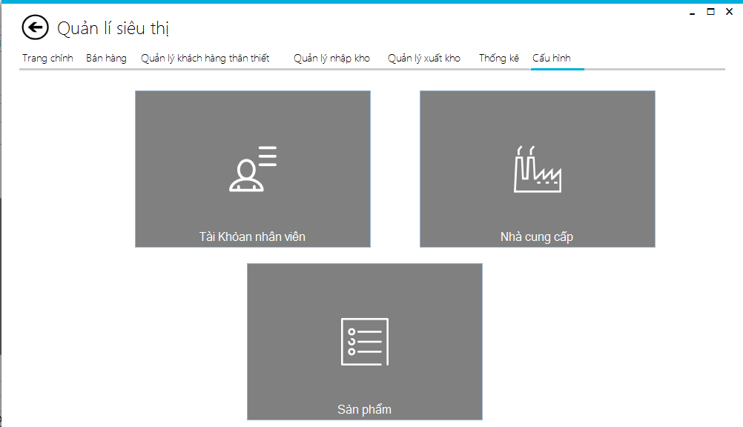

 |  |  | Thêm nhà cung cấp
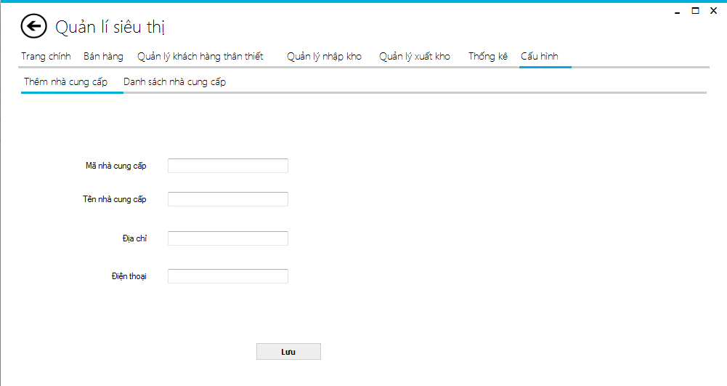

 |  |  | Danh sách nhà cung cấp

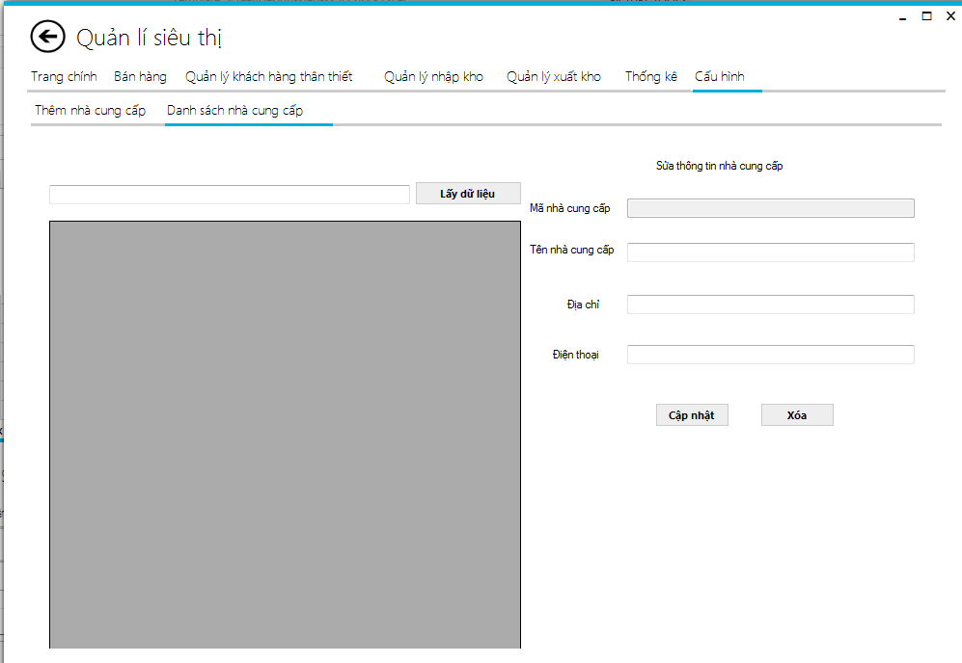

 |  |  | Thêm sản phẩm
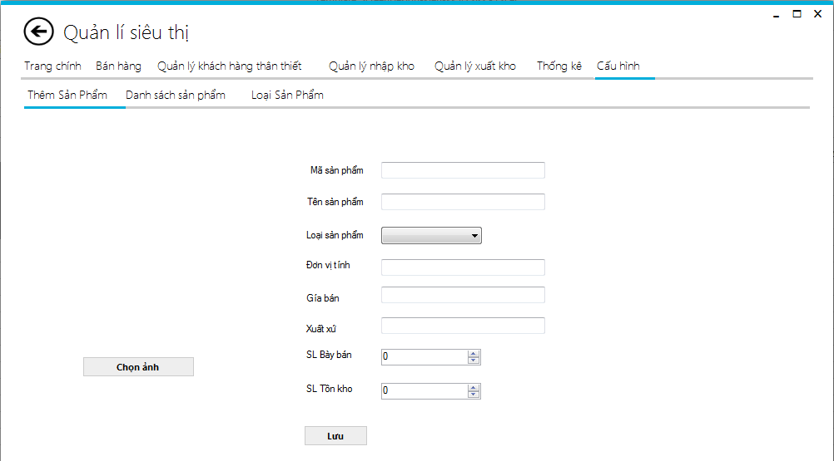

 |  |  | Màn hình Danh sach sản phẩm
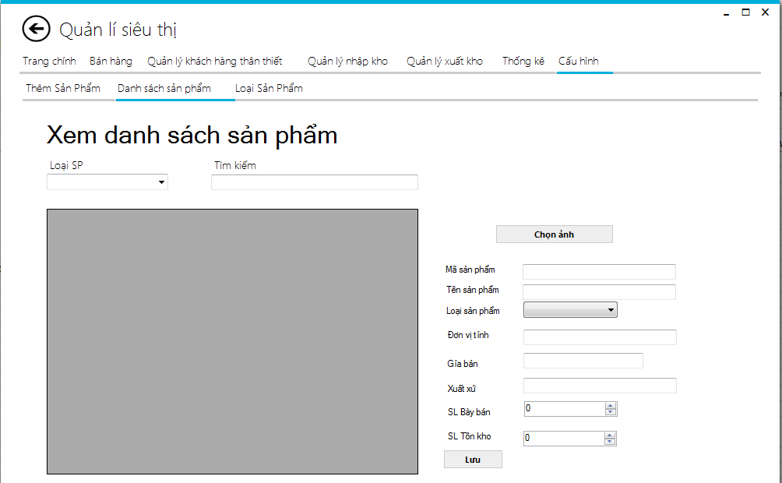

 |  |  | Màn hình loại sản phẩm

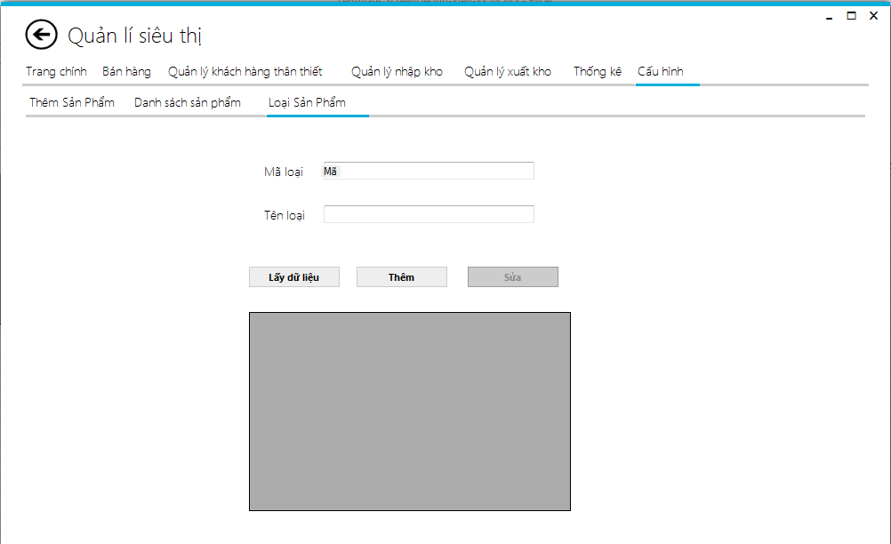

 |  |  |  | 2.2. Screen items

 |  |  |  | # | Item name |  |  | Control | Data type | I/O | Mandatory | Default Value |  | Range Value | Description
 |  |  |  | 1 | cbloaisp |  |  | ComboBox | Text | I |  |  |  |  | Chon loại sản phẩm
 |  |  |  | 2 | txtsearchten |  |  | Text box | Text | I | x |  |  |  | Gõ tên Sản phẩm muốn tìm
 |  |  |  | 3 | metroLabel1 |  |  | Label | Text | O
 |  |  |  | 4 | metroLabel2 |  |  | Label | Text | O
 |  |  |  | 5 | metroLabel3 |  |  | Label | Text | O
 |  |  |  | 6 | metroLabel4 |  |  | Label | Text | O
 |  |  |  | 7 | dsspgv |  |  | DataGridView | Text | O |  |  |  |  | Danh sách sản phẩm
 |  |  |  | 8 | cthdgv |  |  | DataGridView | Text | O |  |  |  |  | Danh sách sản phẩm có trong hóa đơn
 |  |  |  | 9 | date_hoadon |  |  | DateTimePicker | Date | ReadOnly |  | Today |  |  | Ngày hóa đơn
 |  |  |  | 10 | txt_makhach |  |  | Text box | Text | I | x |  |  |  | Mã khách mua hàng
 |  |  |  | 11 | metroLabel11 |  |  | Label | Text | O
 |  |  |  | 12 | txt_giamgia |  |  | Text box | Integer | ReadOnly |  |  | 0 |  | GIảm giá hóa đơn (%)
 |  |  |  | 13 | btnthanhtoan |  |  | Label | Text | O |  |  |  |  | Nút Thanh toán
 |  |  |  | 14 | btnxoa |  |  | Label | Text | O |  |  |  |  | Nút xóa tất cả hóa đơn
 |  |  |  | 15 | metroLabel12 |  |  | Label | Text | O
 |  |  |  | 16 | metroLabel6 |  |  | Label | Text | O
 |  |  |  | 17 | metroLabel10 |  |  | Label | Text | O
 |  |  |  | 18 | metroLabel9 |  |  | Label | Text | O
 |  |  |  | 19 | metroLabel8 |  |  | Label | Text | O
 |  |  |  | 20 | metroLabel11 |  |  | Label | Text | O
 |  |  |  | 21 | metroLabel7 |  |  | Label | Text | O
 |  |  |  | 22 | txt_tientra |  |  | Text box | Integer | I | x |  |  |  | Tiền khách trả
 |  |  |  | 23 | txt_tienthua |  |  | Text box | Integer | ReadOnly | x |  |  |  | Tiền cần thối
 |  |  |  | 24 | cbb_sl |  |  | NumbericUpDown | Integer | I | x |  | 1 |  | Số lượng SP
 |  |  |  | 25 | metroLabel13 |  |  | Label | Text | O
 |  |  |  | 26 | txt_tongtien |  |  | Label | Integer | ReadOnly | x |  | 0 |  | Tổng tiền hóa đơn
 |  |  |  | 26 | btn_themsp |  |  | Button | Text | O | x |  |  |  | Thêm sản phẩm vào hóa đơn
 |  |  |  | 2.3. Main screen interaction

 |  |  |  |  |  | _Ấn vào button 'lưu' để lưu thông tin nhân viên vào database
 |  |  |  |  |  | _Ấn vào button 'cập nhập' cập nhập lại thông tin nhân viên lên database
 |  |  |  |  |  | _Ấn vào button 'lấy dữ liệu ' để lấy dữ liệu nhân viên và load lên datagridview
 |  |  |  |  |  | _Ấn vào button 'xóa' để xóa trắng thông tin đã nhập.
 |  |  |  |  |  | _Ấn vào button 'chọn ảnh' để chọn hình ảnh sản phẩm.

 |  |  |  | 2.4. Screen displaying
 |  |  |  | 1) Đối với Button:
 |  |  |  |  | Dữ liệu text được hiển thị với font: Segui UI với size = 12.
 |  |  |  |  | Dữ liệu sẽ được căn Center và Middle toàn bộ.
 |  |  |  |  | Hình ảnh trong button có kích trước 75x22 có màu xám

 |  |  |  | 2) Đối với Textbox,Combobox:
 |  |  |  |  | Dữ liệu được hiển thị với font: Segui UI với size = 12.

Thống kê
Fsoft Insight 2.0 |  |  |  |  | Process | Screen ID |  |  |  | Screen Name |  |  |  |  | Created PIC | Created Date | Approved Date
 |  |  |  |  | Screen Design | SCR_PRJ_001 |  |  |  | Thống kê |  |  |  |  | KIEN | 40358 | MMDDYYY

1. Overview

 | Màn hình này được dùng để:
 |  | Thống kê doanh thu và thống kê sản phẩm bán chạy

 | Màn hình này có thể được truy cập bằng 2 cách:
 |  | Từ menu bar click [Thống kê]

2. Screen Design

 | 2.1. Screen image

 |  | Màn hình trang chính
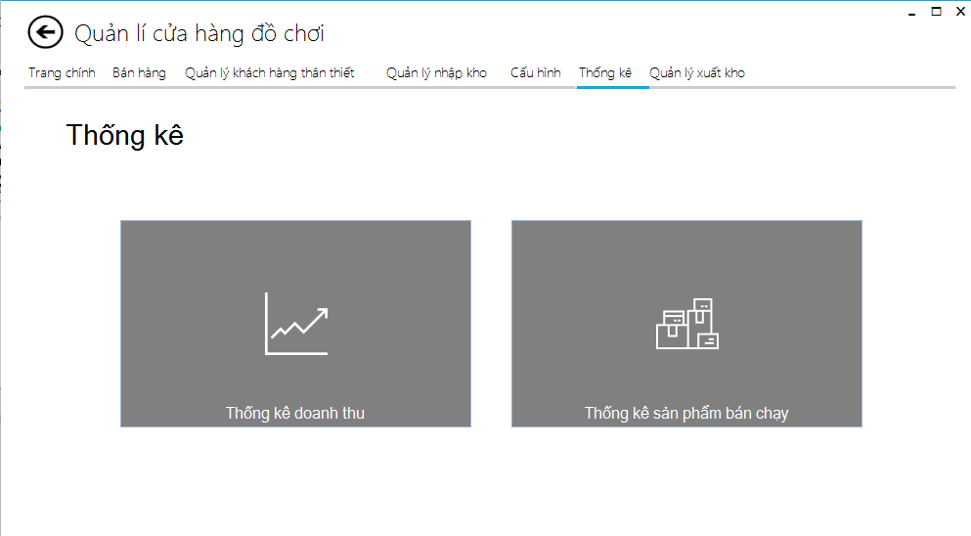

 |  |  | Thống kê Doanh thu
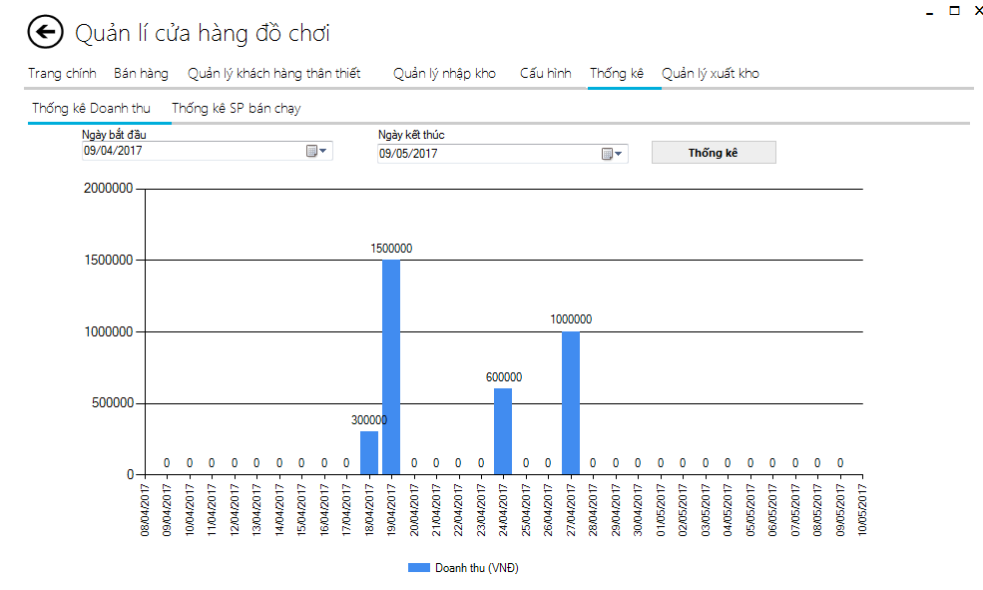

 |  |  | Thống kê sản phẩm bán chạy
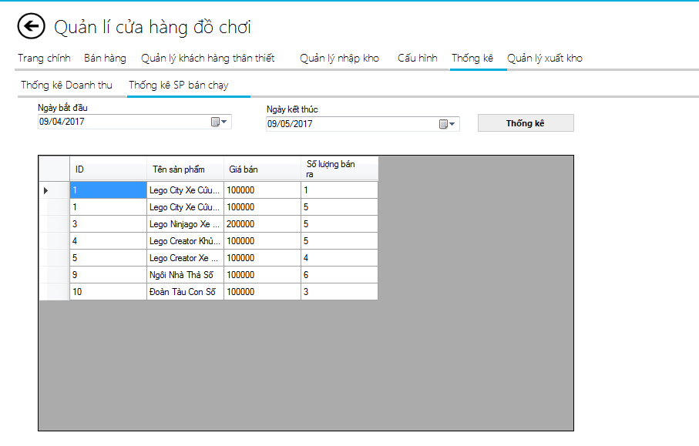

 |  |  | 2.2. Screen items

 |  |  | # | Item name |  |  | Control | Data type | I/O |  | Mandatory | Default Value | Range Value | Description
 |  |  | 1 | lbngaysinh |  |  | Label | Text | O
 |  |  | 2 | tungayhd |  |  | Datetimepicker | Text | I |  |  | Today |  | Từ ngày
 |  |  |  | label8 |  |  | Label | Text | O
 |  |  |  | denngayhd |  |  | Datetimepicker | Text | I |  |  | Today
 |  |  |  | chart1 |  |  | Chart | Chart | O |  |  |  |  | Biểu đồ
 |  |  |  | btnthongkedoanhthu |  |  | Button | Text | O
 |  |  |  | ngaybdsp |  |  | Datetimepicker | Text | I |  |  | Today
 |  |  |  | ngayktsp |  |  | Datetimepicker | Text | I |  |  | Today
 |  |  |  | btnthongkespbanchay |  |  | Button | Text |  |  |  |  |  | Thống kê sản phẩm bán chạy
 |  |  |  | dtgridspbanchay |  |  | Datagridview | Text | O

 |  |  | 2.3. Main screen interaction

 |  |  |  |  | _Ấn vào button 'Thống kê' để thống kê doanh thu, sản phẩm bán chạy

 |  |  | 2.4. Screen displaying
 |  |  | 1) Đối với Button:
 |  |  |  | Dữ liệu text được hiển thị với font: Segui UI với size = 12.
 |  |  |  | Dữ liệu sẽ được căn Center và Middle toàn bộ.
 |  |  |  | Hình ảnh trong button có kích trước 75x22 có màu xám

 |  |  | 2) Đối với Textbox,Combobox:
 |  |  |  | Dữ liệu được hiển thị với font: Segui UI với size = 12.

